AI_AnythingLLM_AI_RAG轉訓練資料
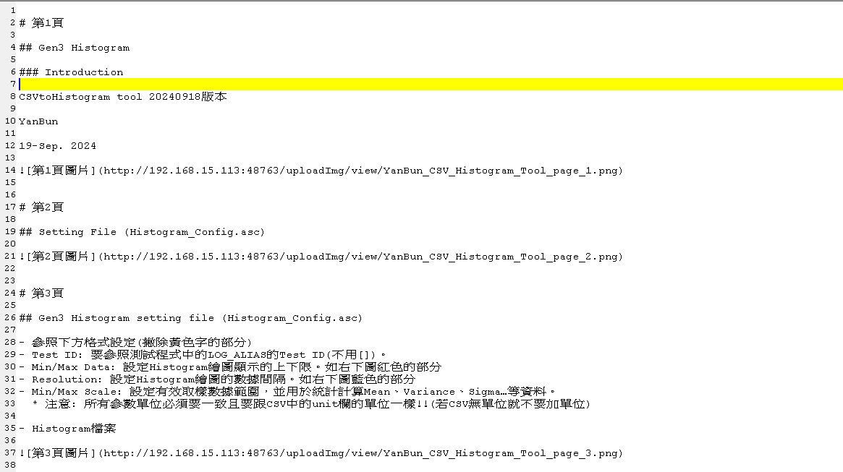
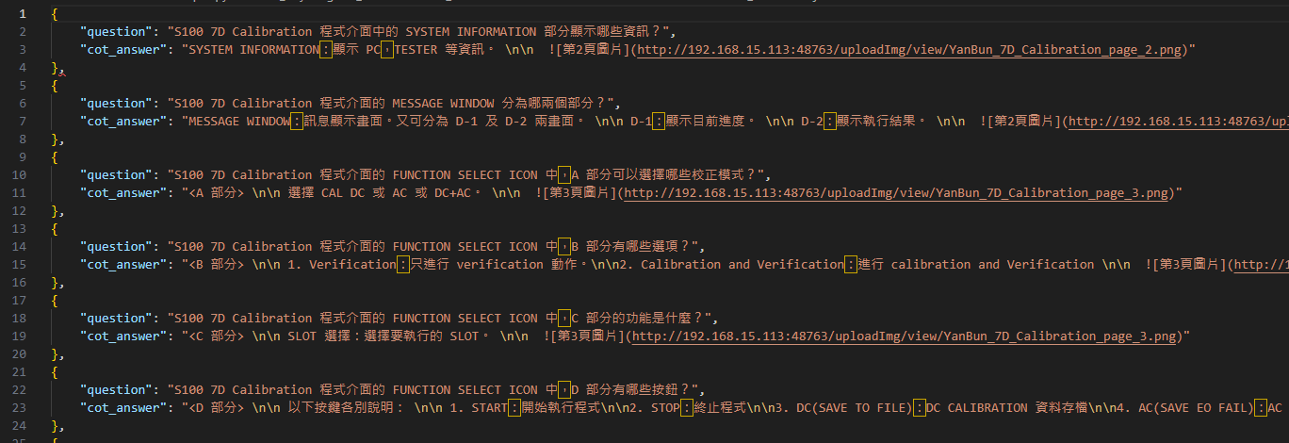
Input檔案
Output檔案

